CollectiveAccess
Image | Object | Description | Date
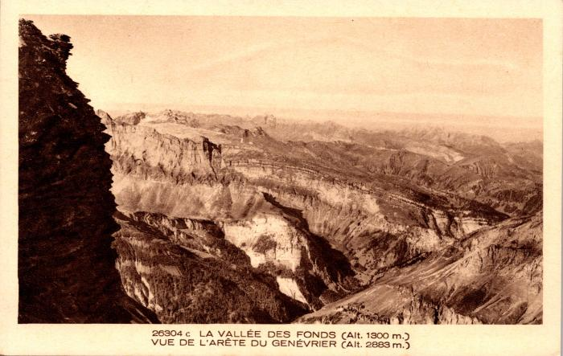 | La vallée des Fonds vue de l'arête du Genévrier (2-1049) | La vallée des Fonts vue de l'arête du Genévrier
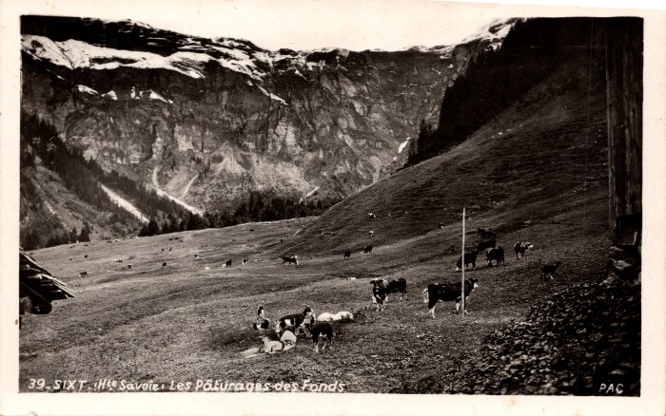 | Les pâturages des Fonts - 1947 (2-1205) | Les pâturages des Fonts -1947
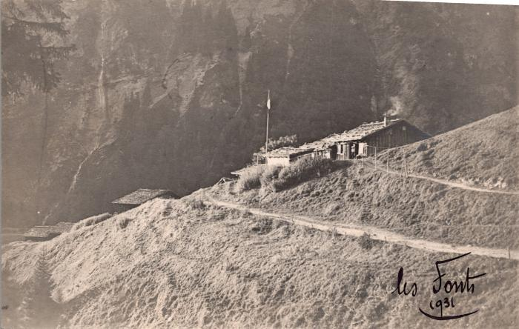 | Les chalets des Fonts, 1932 (2-1485) | Les chalets des Fonts, 1932
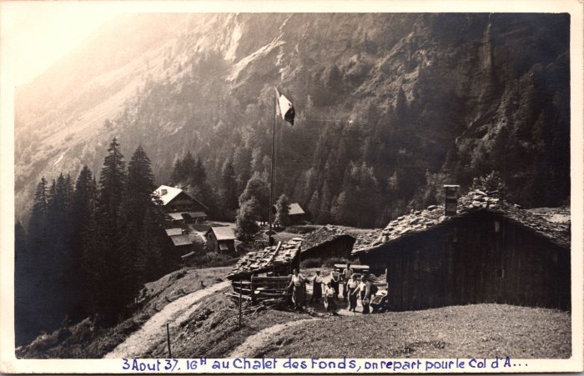 | Photo au chalet des Fonts -1937 (2-1666) | Photo au chalet des Fonts le 3 aout 1937 "on repart pour le Col d'A.." probablement d'Anterne
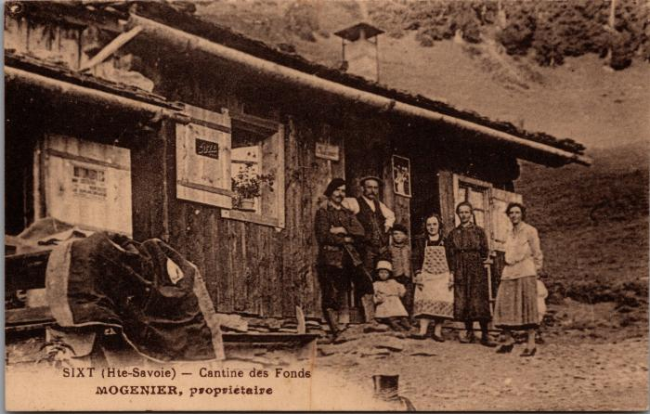 | Cantine des Fonts, Mogenier propriétaire (2-3725) | Cantine des Fonts, Mogenier propriétaire (Louise Mogenier avec le tablier)
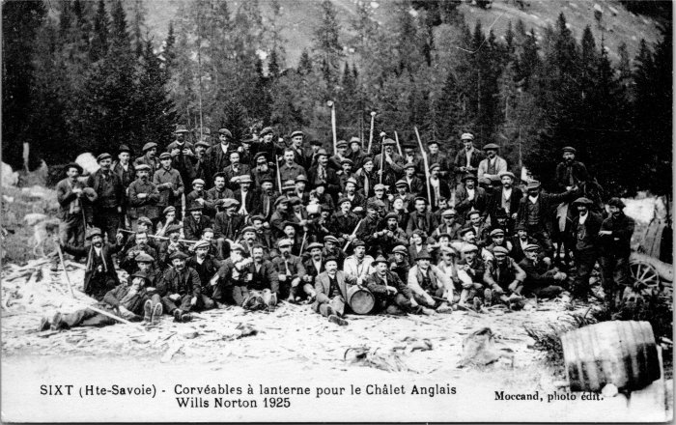 | Corvée pour le Chalet des Anglais - 1925 (2-4095) | "Corvéables à lanterne pour le Chalet Anglais", les Fonts en 1925
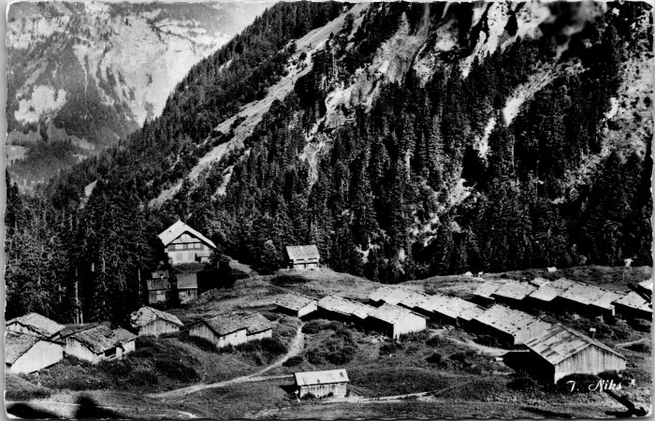 | Photo des chalets des Fonts (2-4211) | Photo des chalets des Fonts
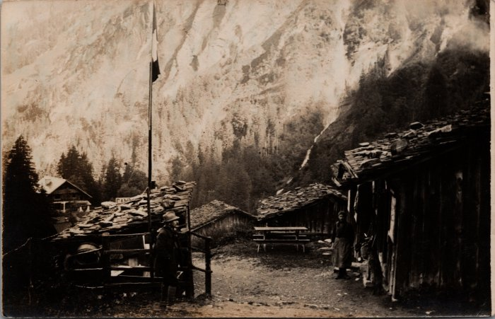 | Photo de la Cantine des Fonts (21-001) | Photo de la Cantine des Fonts
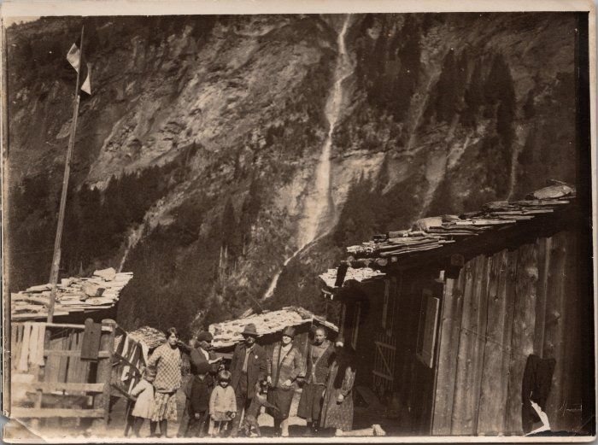 | Photo de la Cantine des Fonts avec un groupe de personnes (21-002) | Photo de la Cantine des Fonts avec un groupe de personnes
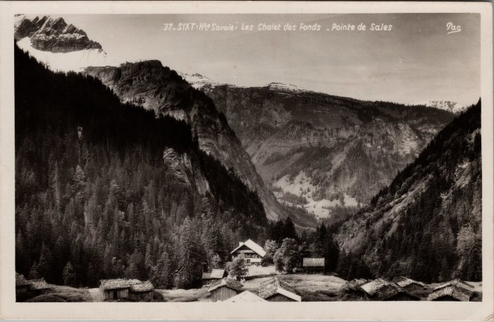 | Les Chalets des Fonts (22-025) | Les Chalets des Fonts probablement dans les années 50
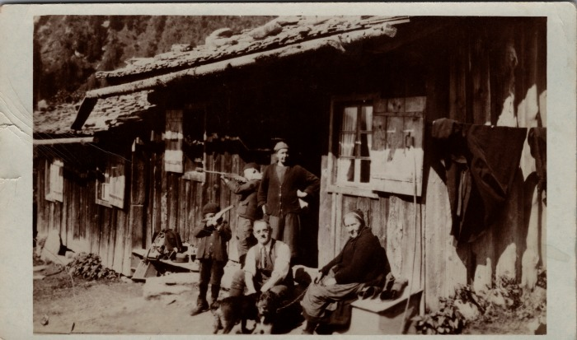 | Carte postale à la Cantine des Fonts en 1933 (23-005) | Carte postale à la Cantine des Fonts en 1933 De gauche à droite : Joseph MOGENIER, Noel MOGENIER, Adeline MOGENIER, inconnu, inconnu
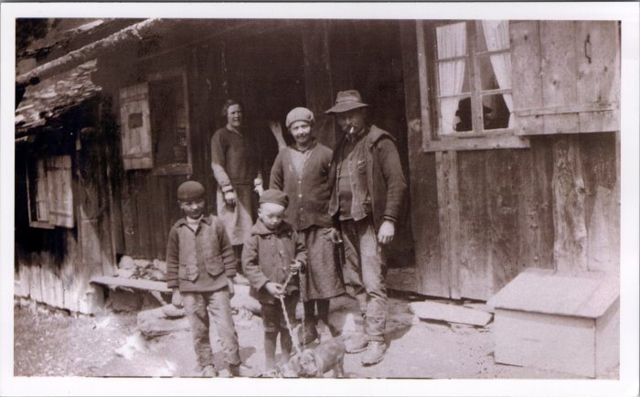 | Photo devant la Cantine des Fonts (23-007) | Photo devant la Cantine des Fonts Adeline MOGENIER (née RANNAUD), Joseph Marie MOGENIER, Noel MOGENIER, Joseph MOGENIER
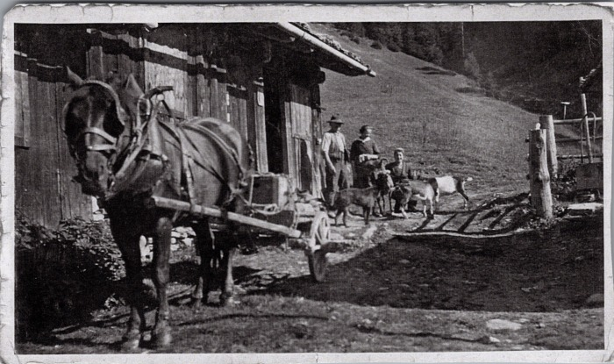 | Photo devant la Cantine des Fonts avec la jument et les chèvres (23-008) | Photo devant la Cantine des Fonts avec la jument et les chèvres
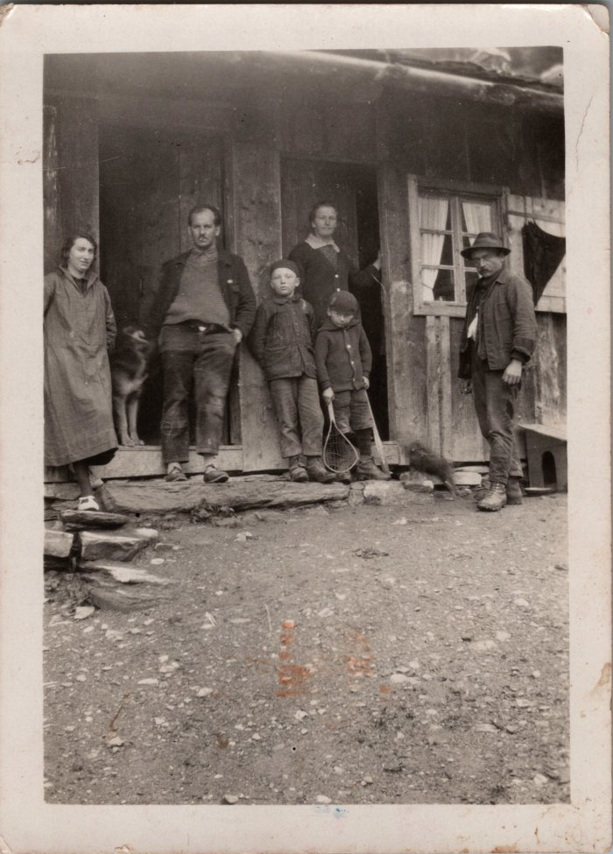
 | Photo devant la Cantine des Fonts en 1931 (23-009) | Photo devant la Cantine des Fonts en juillet 1931
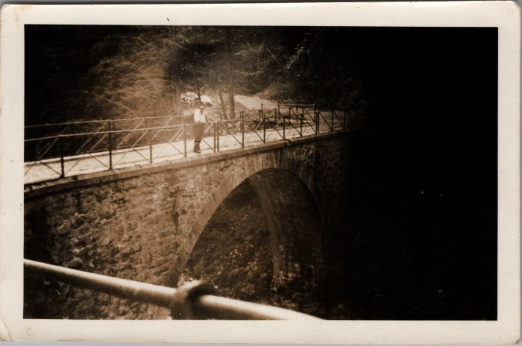 | Photo du Pont des Fonts (23-010) | Photo du Pont des Fonts
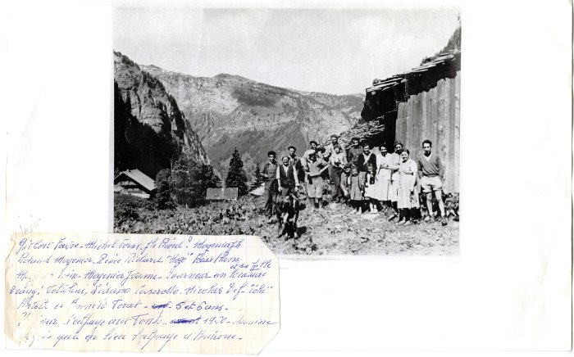 | Photo du dernier emmontagnage aux Fonts en 1960 (27-002) | Photo du dernier emmontagnage aux Fonts en 1960 Gilbert FAVRE, Michel FORAX, Joseph BIORD? MOGENIER Joseph, Roland MOGENIER, Renée RICHARD, FORAX, Aline, MOGENIER Irène, MOGENIER Yvonne, Tourneur un locataire et sa fille. 2e rang : Voltolini, Lidano CASEROTTO, Nicolas DEFFAYET (Colu), Arlette et Annick FORAX 5 et 6 ans
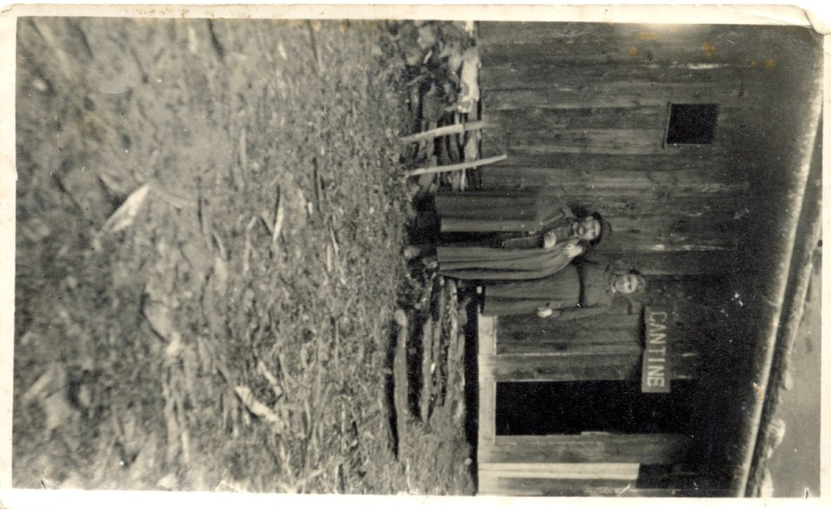
 | Joseph Marie MOGENIER et Adeline RANNAUD à la Cantine des Fonts (27-033) | Joseph Marie MOGENIER et Adeline RANNAUD à la Cantine des Fonts dans les années 1920
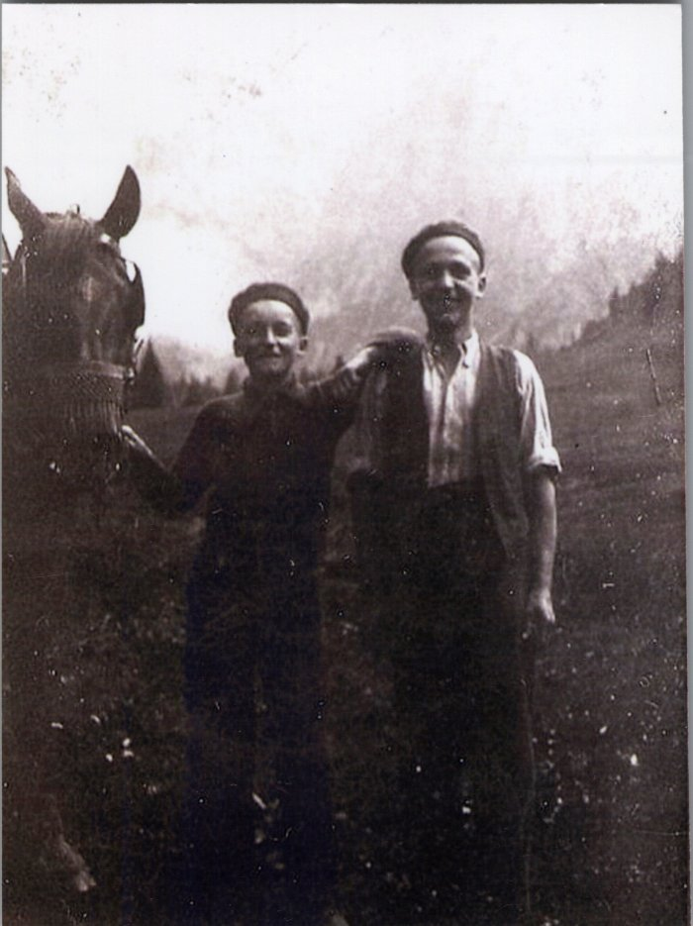
 | Photo de Joseph et Noel MOGENIER avec le cheval aux Fonts - 1938 (27-044) | Photo de Joseph et Noel MOGENIER avec le cheval aux Fonts le 23 juillet 1938
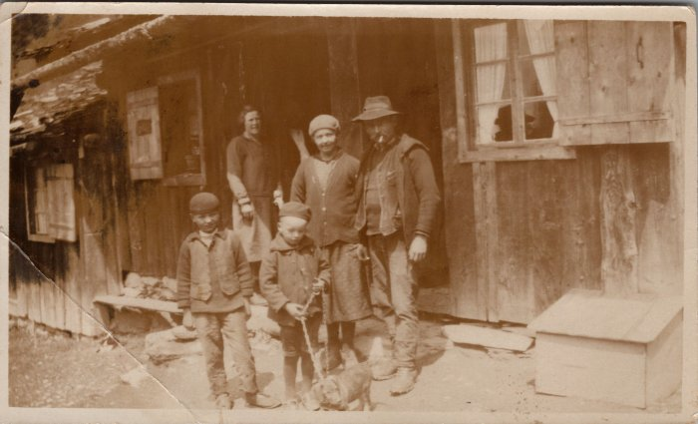 | Famille MOGENIER devant la Cantine des Fonts - 1950 (27-050) | Famille MOGENIER devant la Cantine des Fonts - 1950 Noel, Joseph, Adeline (née RANNAUD), Joseph Marie MOGENIER
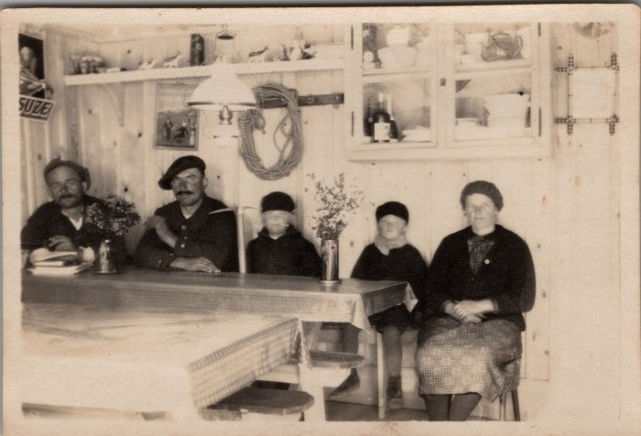 | Famille MOGENIER dans la salle à manger de la Cantine des Fonts - 1930 (27-062) | Famille MOGENIER dans la salle à manger de la Cantine des Fonts - 1930 Joseph Marie, Noël, Joseph, Adeline (née RANNAUD)
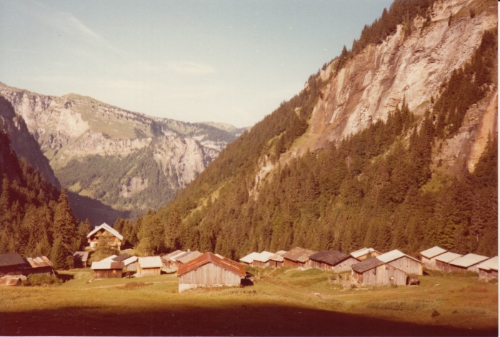 | Photo des Fonts le 25 septembre 1980 (30-006) | Photo des Fonts le 25 septembre 1980
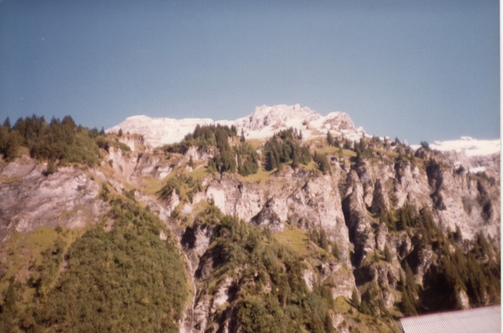 | Photo des Fonts le 16 septembre 1983 (30-007) | Photo des Fonts le 16 septembre 1983
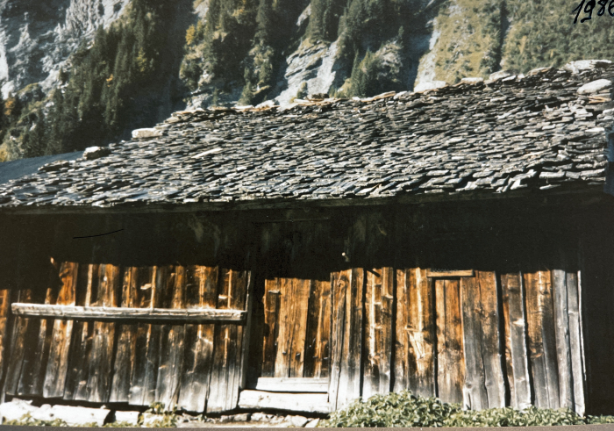 | Photo du chalet de Pierre DUCROT aux Fonts - 1986 (30-008) | Photo du chalet de Pierre DUCROT aux Fonts - 1986
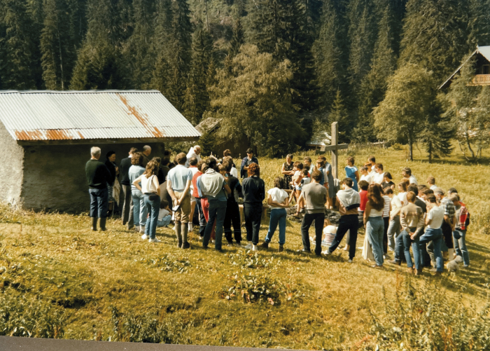 | Photo de la première messe des Fonts - 1986 (30-009) | Photo de la première messe des Fonts - 1986
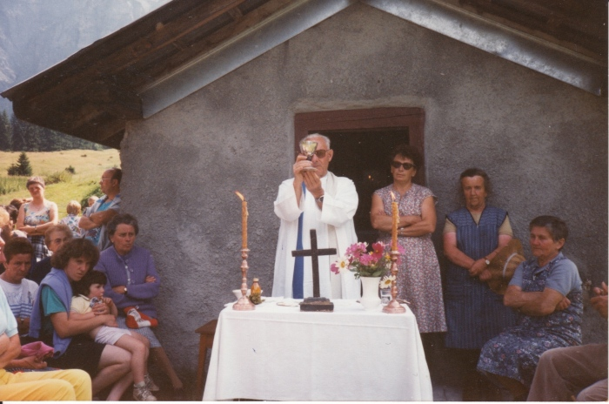 | Messe aux Fonts - 1990 (30-010) | Messe aux Fonts - 1990
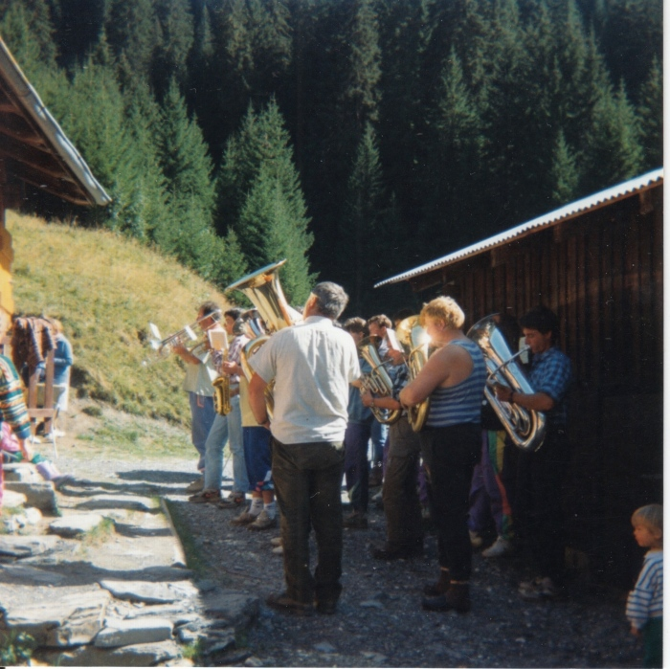
 | Photos de la musique aux Fonts le 5 septembre 1992 (30-011) | Photos de la musique aux Fonts le 5 septembre 1992
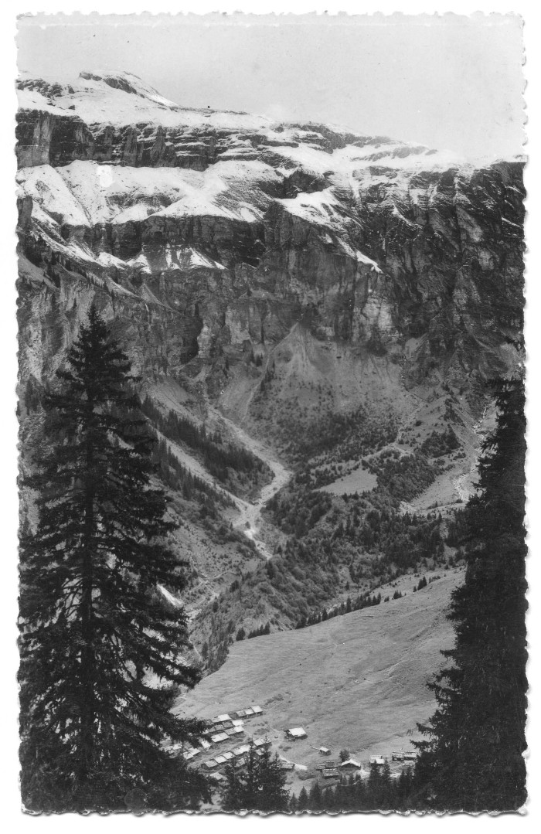
 | Carte Postale chalets des Fonts (51-001) | Carte Postale chalets des Fonts
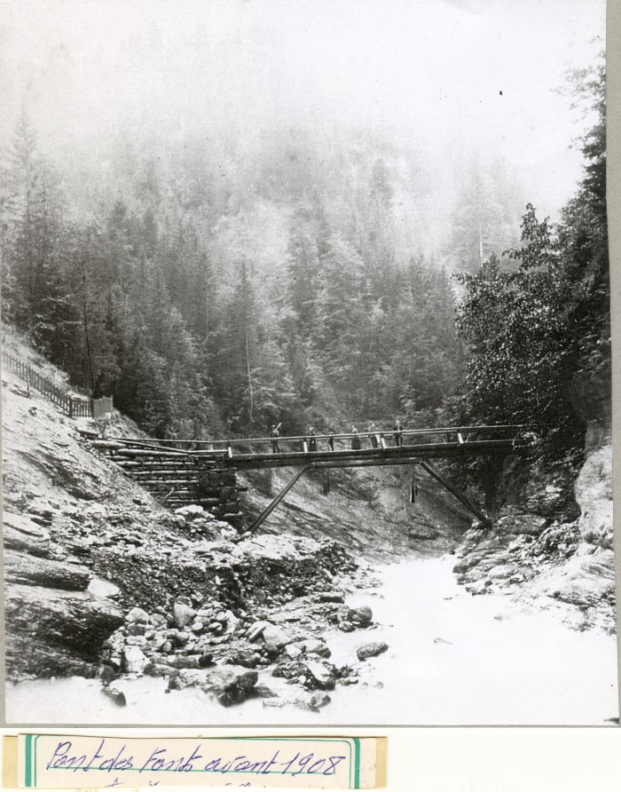
 | Photo du pont des Fonts avant 1908 (51-040) | Photo du pont des Fonts avant 1908
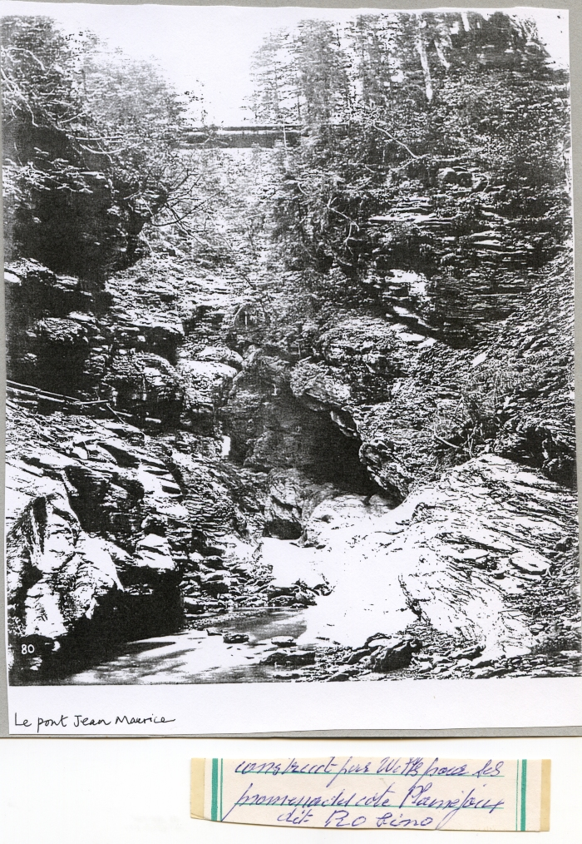
 | Photo du pont « Jean Marie » aux Fonts (51-041) | Photo du pont « Jean Marie » aux Fonts
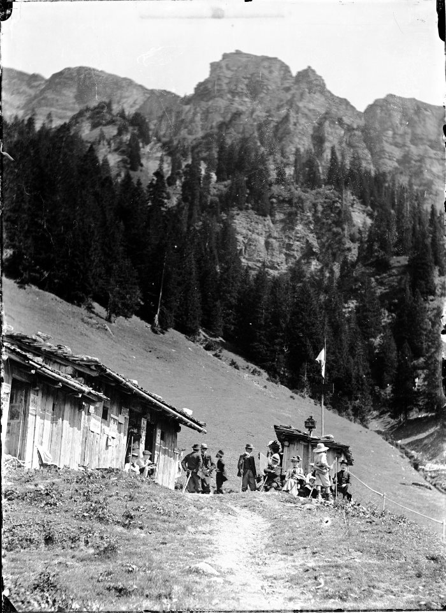
 | Photos aux Fonts (51-044) | Photos aux Fonts
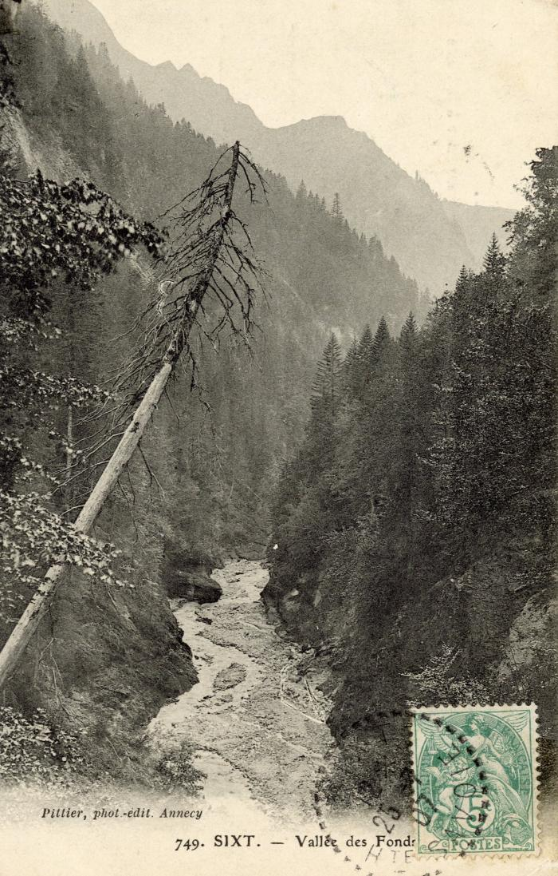
 | La vallée des "Fonds" (56-096) | La vallée des Fonts
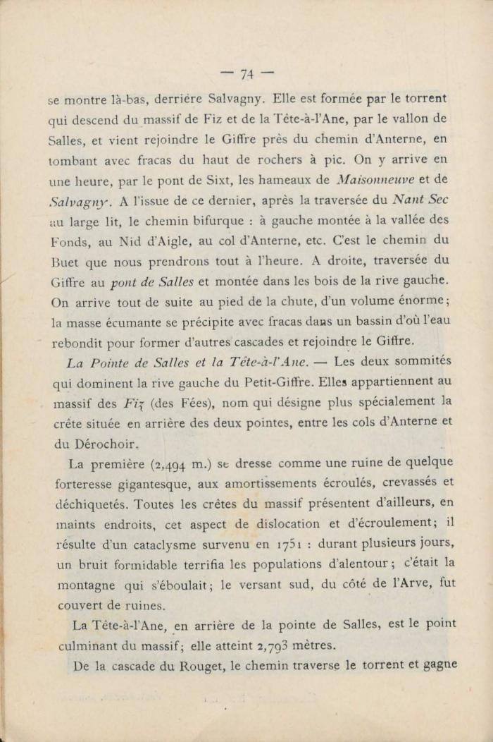
 | Extrait du "Guides illustrés de la Vallée du Giffre" de Jean D'Ardenne (56-101) | Extrait du "Guides illustrés de la Vallée du Giffre" de Jean D'Ardenne

